VW_RESULTADO_CONSULTA
# | Tipo_Lesao | Peso Lesao | Área Corporal | Peso Area Corporal | Gravidade | Peso Grav | Setor | Peso Setor | Leito | Peso Leito | Profissional | Formula |  |  | Fonte: | Revista Brasileira de Ciências da Saúde
166 | Traumatismo | 5 | Cabeça | 5 | Emergencia | 5 | Ortopedia e traumatologia | 1 | UTI | 2 | Especialista | 28 | F=>2A+2B+C+D+E |  | Pesquisa: | Acidente Motociclístico: Caracterização das Vítimas Socorridas pelo Serviço de Atendimento Móvel de Urgência (SAMU)
286 | Politraumatismo | 5 | Cabeça | 5 | Emergencia | 5 | Ortopedia e traumatologia | 1 | UTI | 2 | Especialista | 28 |  |  | DOI:10.4034/RBCS.2014.18.01.01
164 | Traumatismo | 5 | Cabeça | 5 | Urgente | 3 | Ortopedia e traumatologia | 1 | UTI | 2 | Especialista | 26 |  |  | Volume 18 Número 1 Páginas 3-10 2014 ISSN 1415-2177
165 | Traumatismo | 5 | Cabeça | 5 | Muito Urgente | 4 | Ortopedia e traumatologia | 1 | UTI | 2 | Especialista | 27
186 | Traumatismo | 5 | Coluna | 4 | Emergencia | 5 | Ortopedia e traumatologia | 1 | UTI | 2 | Especialista | 26
284 | Politraumatismo | 5 | Cabeça | 5 | Urgente | 3 | Ortopedia e traumatologia | 1 | UTI | 2 | Especialista | 26 | >5 | 2h
285 | Politraumatismo | 5 | Cabeça | 5 | Muito Urgente | 4 | Ortopedia e traumatologia | 1 | UTI | 2 | Especialista | 27
180 | Traumatismo | 5 | Tórax | 4 | Muito Urgente | 4 | Ortopedia e traumatologia | 1 | UTI | 2 | Especialista | 25
181 | Traumatismo | 5 | Tórax | 4 | Emergencia | 5 | Ortopedia e traumatologia | 1 | UTI | 2 | Especialista | 26
300 | Politraumatismo | 5 | Tórax | 4 | Muito Urgente | 4 | Ortopedia e traumatologia | 1 | UTI | 2 | Especialista | 25 | <5 | 1h
301 | Politraumatismo | 5 | Tórax | 4 | Emergencia | 5 | Ortopedia e traumatologia | 1 | UTI | 2 | Especialista | 26
305 | Politraumatismo | 5 | Coluna | 4 | Muito Urgente | 4 | Ortopedia e traumatologia | 1 | UTI | 2 | Especialista | 25
306 | Politraumatismo | 5 | Coluna | 4 | Emergencia | 5 | Ortopedia e traumatologia | 1 | UTI | 2 | Especialista | 26
325 | Amputação | 4 | Cabeça | 5 | Muito Urgente | 4 | Ortopedia e traumatologia | 1 | UTI | 2 | Especialista | 25
326 | Amputação | 4 | Cabeça | 5 | Emergencia | 5 | Ortopedia e traumatologia | 1 | UTI | 2 | Especialista | 26
86 | Fratura | 3 | Cabeça | 5 | Emergencia | 5 | Ortopedia e traumatologia | 1 | UTI | 2 | Especialista | 24
162 | Traumatismo | 5 | Cabeça | 5 | Nao Urgente | 1 | Clinica Médica | 1 | Enfermaria | 1 | Clinico | 23
163 | Traumatismo | 5 | Cabeça | 5 | Pouco Urgente | 2 | Clinica Médica | 1 | Enfermaria | 1 | Clinico | 24
184 | Traumatismo | 5 | Coluna | 4 | Urgente | 3 | Ortopedia e traumatologia | 1 | UTI | 2 | Especialista | 24
185 | Traumatismo | 5 | Coluna | 4 | Muito Urgente | 4 | Ortopedia e traumatologia | 1 | UTI | 2 | Especialista | 25 | > 20 | 8h
196 | Traumatismo | 5 | Abdômen | 3 | Emergencia | 5 | Ortopedia e traumatologia | 1 | UTI | 2 | Especialista | 24 | 15>20 | 6h
282 | Politraumatismo | 5 | Cabeça | 5 | Nao Urgente | 1 | Clinica Médica | 1 | Enfermaria | 1 | Clinico | 23
283 | Politraumatismo | 5 | Cabeça | 5 | Pouco Urgente | 2 | Clinica Médica | 1 | Enfermaria | 1 | Clinico | 24
321 | Politraumatismo | 5 | Pescoço | 3 | Emergencia | 5 | Ortopedia e traumatologia | 1 | UTI | 2 | Especialista | 24
341 | Amputação | 4 | Tórax | 4 | Emergencia | 5 | Ortopedia e traumatologia | 1 | UTI | 2 | Especialista | 24
178 | Traumatismo | 5 | Tórax | 4 | Pouco Urgente | 2 | Clinica Médica | 1 | Enfermaria | 1 | Clinico | 22
179 | Traumatismo | 5 | Tórax | 4 | Urgente | 3 | Ortopedia e traumatologia | 1 | UTI | 2 | Especialista | 24
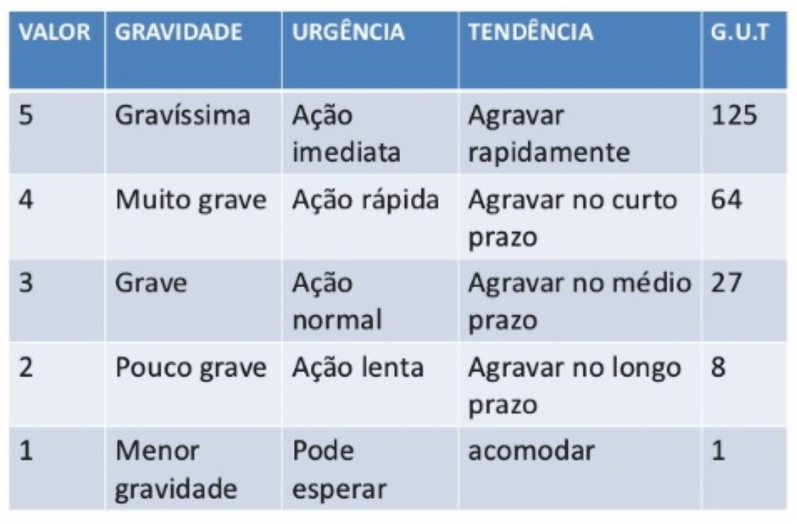
200 | Traumatismo | 5 | Pescoço | 3 | Muito Urgente | 4 | Ortopedia e traumatologia | 1 | UTI | 2 | Especialista | 23
201 | Traumatismo | 5 | Pescoço | 3 | Emergencia | 5 | Ortopedia e traumatologia | 1 | UTI | 2 | Especialista | 24 | 10>15 | 4h
298 | Politraumatismo | 5 | Tórax | 4 | Pouco Urgente | 2 | Clinica Médica | 1 | Enfermaria | 1 | Clinico | 22
299 | Politraumatismo | 5 | Tórax | 4 | Urgente | 3 | Ortopedia e traumatologia | 1 | UTI | 2 | Especialista | 24
303 | Politraumatismo | 5 | Coluna | 4 | Pouco Urgente | 2 | Clinica Médica | 1 | Enfermaria | 1 | Clinico | 22
304 | Politraumatismo | 5 | Coluna | 4 | Urgente | 3 | Ortopedia e traumatologia | 1 | UTI | 2 | Especialista | 24
315 | Politraumatismo | 5 | Abdômen | 3 | Muito Urgente | 4 | Ortopedia e traumatologia | 1 | UTI | 2 | Especialista | 23
316 | Politraumatismo | 5 | Abdômen | 3 | Emergencia | 5 | Ortopedia e traumatologia | 1 | UTI | 2 | Especialista | 24
323 | Amputação | 4 | Cabeça | 5 | Pouco Urgente | 2 | Clinica Médica | 1 | Enfermaria | 1 | Clinico | 22
324 | Amputação | 4 | Cabeça | 5 | Urgente | 3 | Ortopedia e traumatologia | 1 | UTI | 2 | Especialista | 24
345 | Amputação | 4 | Coluna | 4 | Muito Urgente | 4 | Ortopedia e traumatologia | 1 | UTI | 2 | Especialista | 23
346 | Amputação | 4 | Coluna | 4 | Emergencia | 5 | Ortopedia e traumatologia | 1 | UTI | 2 | Especialista | 24
84 | Fratura | 3 | Cabeça | 5 | Urgente | 3 | Ortopedia e traumatologia | 1 | UTI | 2 | Especialista | 22
85 | Fratura | 3 | Cabeça | 5 | Muito Urgente | 4 | Ortopedia e traumatologia | 1 | UTI | 2 | Especialista | 23
106 | Fratura | 3 | Coluna | 4 | Emergencia | 5 | Ortopedia e traumatologia | 1 | UTI | 2 | Especialista | 22
126 | Contusão | 2 | Cabeça | 5 | Emergencia | 5 | Ortopedia e traumatologia | 1 | UTI | 2 | Especialista | 22
182 | Traumatismo | 5 | Coluna | 4 | Nao Urgente | 1 | Clinica Médica | 1 | Enfermaria | 1 | Clinico | 21
183 | Traumatismo | 5 | Coluna | 4 | Pouco Urgente | 2 | Clinica Médica | 1 | Enfermaria | 1 | Clinico | 22
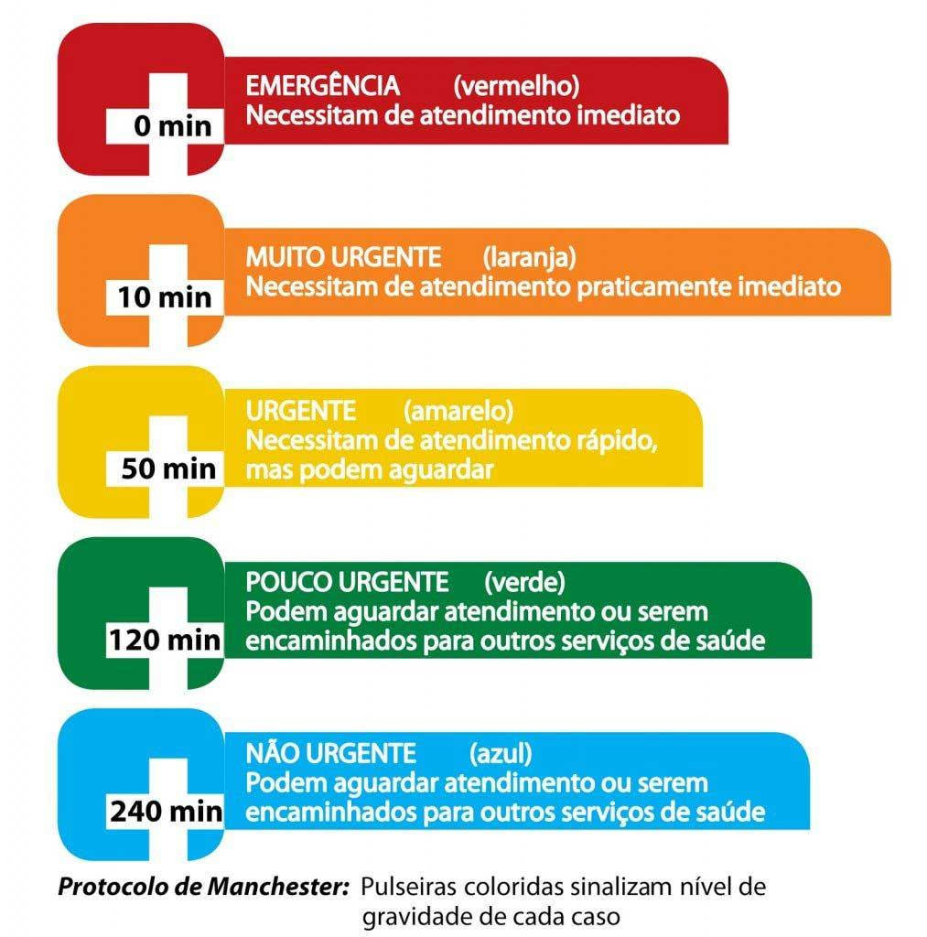
194 | Traumatismo | 5 | Abdômen | 3 | Urgente | 3 | Ortopedia e traumatologia | 1 | UTI | 2 | Especialista | 22
195 | Traumatismo | 5 | Abdômen | 3 | Muito Urgente | 4 | Ortopedia e traumatologia | 1 | UTI | 2 | Especialista | 23
311 | Politraumatismo | 5 | Pelve | 2 | Emergencia | 5 | Ortopedia e traumatologia | 1 | UTI | 2 | Especialista | 22
319 | Politraumatismo | 5 | Pescoço | 3 | Urgente | 3 | Ortopedia e traumatologia | 1 | UTI | 2 | Especialista | 22
320 | Politraumatismo | 5 | Pescoço | 3 | Muito Urgente | 4 | Ortopedia e traumatologia | 1 | UTI | 2 | Especialista | 23
339 | Amputação | 4 | Tórax | 4 | Urgente | 3 | Ortopedia e traumatologia | 1 | UTI | 2 | Especialista | 22
340 | Amputação | 4 | Tórax | 4 | Muito Urgente | 4 | Ortopedia e traumatologia | 1 | UTI | 2 | Especialista | 23
361 | Amputação | 4 | Pescoço | 3 | Emergencia | 5 | Ortopedia e traumatologia | 1 | UTI | 2 | Especialista | 22
100 | Fratura | 3 | Tórax | 4 | Muito Urgente | 4 | Ortopedia e traumatologia | 1 | UTI | 2 | Especialista | 21
101 | Fratura | 3 | Tórax | 4 | Emergencia | 5 | Ortopedia e traumatologia | 1 | UTI | 2 | Especialista | 22
177 | Traumatismo | 5 | Tórax | 4 | Nao Urgente | 1 | Clinica Médica | 1 | Enfermaria | 1 | Clinico | 21
190 | Traumatismo | 5 | Pelve | 2 | Muito Urgente | 4 | Ortopedia e traumatologia | 1 | UTI | 2 | Especialista | 21
191 | Traumatismo | 5 | Pelve | 2 | Emergencia | 5 | Ortopedia e traumatologia | 1 | UTI | 2 | Especialista | 22
198 | Traumatismo | 5 | Pescoço | 3 | Pouco Urgente | 2 | Clinica Médica | 1 | Enfermaria | 1 | Clinico | 20
199 | Traumatismo | 5 | Pescoço | 3 | Urgente | 3 | Ortopedia e traumatologia | 1 | UTI | 2 | Especialista | 22
297 | Politraumatismo | 5 | Tórax | 4 | Nao Urgente | 1 | Clinica Médica | 1 | Enfermaria | 1 | Clinico | 21
302 | Politraumatismo | 5 | Coluna | 4 | Nao Urgente | 1 | Clinica Médica | 1 | Enfermaria | 1 | Clinico | 21
313 | Politraumatismo | 5 | Abdômen | 3 | Pouco Urgente | 2 | Clinica Médica | 1 | Enfermaria | 1 | Clinico | 20
314 | Politraumatismo | 5 | Abdômen | 3 | Urgente | 3 | Ortopedia e traumatologia | 1 | UTI | 2 | Especialista | 22
322 | Amputação | 4 | Cabeça | 5 | Nao Urgente | 1 | Clinica Médica | 1 | Enfermaria | 1 | Clinico | 21
343 | Amputação | 4 | Coluna | 4 | Pouco Urgente | 2 | Clinica Médica | 1 | Enfermaria | 1 | Clinico | 20
344 | Amputação | 4 | Coluna | 4 | Urgente | 3 | Ortopedia e traumatologia | 1 | UTI | 2 | Especialista | 22
355 | Amputação | 4 | Abdômen | 3 | Muito Urgente | 4 | Ortopedia e traumatologia | 1 | UTI | 2 | Especialista | 21
356 | Amputação | 4 | Abdômen | 3 | Emergencia | 5 | Ortopedia e traumatologia | 1 | UTI | 2 | Especialista | 22
82 | Fratura | 3 | Cabeça | 5 | Nao Urgente | 1 | Clinica Médica | 1 | Enfermaria | 1 | Clinico | 19
83 | Fratura | 3 | Cabeça | 5 | Pouco Urgente | 2 | Clinica Médica | 1 | Enfermaria | 1 | Clinico | 20
104 | Fratura | 3 | Coluna | 4 | Urgente | 3 | Ortopedia e traumatologia | 1 | UTI | 2 | Especialista | 20
105 | Fratura | 3 | Coluna | 4 | Muito Urgente | 4 | Ortopedia e traumatologia | 1 | UTI | 2 | Especialista | 21
116 | Fratura | 3 | Abdômen | 3 | Emergencia | 5 | Ortopedia e traumatologia | 1 | UTI | 2 | Especialista | 20
309 | Politraumatismo | 5 | Pelve | 2 | Urgente | 3 | Ortopedia e traumatologia | 1 | UTI | 2 | Especialista | 20
125 | Contusão | 2 | Cabeça | 5 | Muito Urgente | 4 | Ortopedia e traumatologia | 1 | UTI | 2 | Especialista | 21
146 | Contusão | 2 | Coluna | 4 | Emergencia | 5 | Ortopedia e traumatologia | 1 | UTI | 2 | Especialista | 20
176 | Traumatismo | 5 | Membros Superiores | 1 | Emergencia | 5 | Ortopedia e traumatologia | 1 | UTI | 2 | Especialista | 20
192 | Traumatismo | 5 | Abdômen | 3 | Nao Urgente | 1 | Clinica Médica | 1 | Enfermaria | 1 | Clinico | 19
193 | Traumatismo | 5 | Abdômen | 3 | Pouco Urgente | 2 | Clinica Médica | 1 | Enfermaria | 1 | Clinico | 20
206 | Hematoma | 1 | Cabeça | 5 | Emergencia | 5 | Ortopedia e traumatologia | 1 | UTI | 2 | Especialista | 20
246 | Luxação | 1 | Cabeça | 5 | Emergencia | 5 | Ortopedia e traumatologia | 1 | UTI | 2 | Especialista | 20
296 | Politraumatismo | 5 | Membros Superiores | 1 | Emergencia | 5 | Ortopedia e traumatologia | 1 | UTI | 2 | Especialista | 20
359 | Amputação | 4 | Pescoço | 3 | Urgente | 3 | Ortopedia e traumatologia | 1 | UTI | 2 | Especialista | 20
310 | Politraumatismo | 5 | Pelve | 2 | Muito Urgente | 4 | Ortopedia e traumatologia | 1 | UTI | 2 | Especialista | 21
317 | Politraumatismo | 5 | Pescoço | 3 | Nao Urgente | 1 | Clinica Médica | 1 | Enfermaria | 1 | Clinico | 19
318 | Politraumatismo | 5 | Pescoço | 3 | Pouco Urgente | 2 | Clinica Médica | 1 | Enfermaria | 1 | Clinico | 20
337 | Amputação | 4 | Tórax | 4 | Nao Urgente | 1 | Clinica Médica | 1 | Enfermaria | 1 | Clinico | 19
338 | Amputação | 4 | Tórax | 4 | Pouco Urgente | 2 | Clinica Médica | 1 | Enfermaria | 1 | Clinico | 20
351 | Amputação | 4 | Pelve | 2 | Emergencia | 5 | Ortopedia e traumatologia | 1 | UTI | 2 | Especialista | 20
99 | Fratura | 3 | Tórax | 4 | Urgente | 3 | Ortopedia e traumatologia | 1 | UTI | 2 | Especialista | 20
360 | Amputação | 4 | Pescoço | 3 | Muito Urgente | 4 | Ortopedia e traumatologia | 1 | UTI | 2 | Especialista | 21
4 | Escoriação | 1 | Cabeça | 5 | Muito Urgente | 4 | Ortopedia e traumatologia | 1 | UTI | 2 | Especialista | 19 | Vizinhança
5 | Escoriação | 1 | Cabeça | 5 | Emergencia | 5 | Ortopedia e traumatologia | 1 | UTI | 2 | Especialista | 20
44 | Ferimento | 1 | Cabeça | 5 | Muito Urgente | 4 | Ortopedia e traumatologia | 1 | UTI | 2 | Especialista | 19
45 | Ferimento | 1 | Cabeça | 5 | Emergencia | 5 | Ortopedia e traumatologia | 1 | UTI | 2 | Especialista | 20
98 | Fratura | 3 | Tórax | 4 | Pouco Urgente | 2 | Clinica Médica | 1 | Enfermaria | 1 | Clinico | 18
189 | Traumatismo | 5 | Pelve | 2 | Urgente | 3 | Ortopedia e traumatologia | 1 | UTI | 2 | Especialista | 20
120 | Fratura | 3 | Pescoço | 3 | Muito Urgente | 4 | Ortopedia e traumatologia | 1 | UTI | 2 | Especialista | 19
121 | Fratura | 3 | Pescoço | 3 | Emergencia | 5 | Ortopedia e traumatologia | 1 | UTI | 2 | Especialista | 20
140 | Contusão | 2 | Tórax | 4 | Muito Urgente | 4 | Ortopedia e traumatologia | 1 | UTI | 2 | Especialista | 19
141 | Contusão | 2 | Tórax | 4 | Emergencia | 5 | Ortopedia e traumatologia | 1 | UTI | 2 | Especialista | 20
170 | Traumatismo | 5 | Membros Inferiores | 1 | Muito Urgente | 4 | Ortopedia e traumatologia | 1 | UTI | 2 | Especialista | 19
171 | Traumatismo | 5 | Membros Inferiores | 1 | Emergencia | 5 | Ortopedia e traumatologia | 1 | UTI | 2 | Especialista | 20
188 | Traumatismo | 5 | Pelve | 2 | Pouco Urgente | 2 | Clinica Médica | 1 | Enfermaria | 1 | Clinico | 18
354 | Amputação | 4 | Abdômen | 3 | Urgente | 3 | Ortopedia e traumatologia | 1 | UTI | 2 | Especialista | 20
197 | Traumatismo | 5 | Pescoço | 3 | Nao Urgente | 1 | Clinica Médica | 1 | Enfermaria | 1 | Clinico | 19
290 | Politraumatismo | 5 | Membros Inferiores | 1 | Muito Urgente | 4 | Ortopedia e traumatologia | 1 | UTI | 2 | Especialista | 19
291 | Politraumatismo | 5 | Membros Inferiores | 1 | Emergencia | 5 | Ortopedia e traumatologia | 1 | UTI | 2 | Especialista | 20
312 | Politraumatismo | 5 | Abdômen | 3 | Nao Urgente | 1 | Clinica Médica | 1 | Enfermaria | 1 | Clinico | 19
342 | Amputação | 4 | Coluna | 4 | Nao Urgente | 1 | Clinica Médica | 1 | Enfermaria | 1 | Clinico | 19
353 | Amputação | 4 | Abdômen | 3 | Pouco Urgente | 2 | Clinica Médica | 1 | Enfermaria | 1 | Clinico | 18
124 | Contusão | 2 | Cabeça | 5 | Urgente | 3 | Ortopedia e traumatologia | 1 | Enfermaria | 1 | Especialista | 19
20 | Escoriação | 1 | Tórax | 4 | Emergencia | 5 | Ortopedia e traumatologia | 1 | UTI | 2 | Especialista | 18
60 | Ferimento | 1 | Tórax | 4 | Emergencia | 5 | Ortopedia e traumatologia | 1 | UTI | 2 | Especialista | 18
102 | Fratura | 3 | Coluna | 4 | Nao Urgente | 1 | Clinica Médica | 1 | Enfermaria | 1 | Clinico | 17
103 | Fratura | 3 | Coluna | 4 | Pouco Urgente | 2 | Clinica Médica | 1 | Enfermaria | 1 | Clinico | 18
114 | Fratura | 3 | Abdômen | 3 | Urgente | 3 | Ortopedia e traumatologia | 1 | UTI | 2 | Especialista | 18
115 | Fratura | 3 | Abdômen | 3 | Muito Urgente | 4 | Ortopedia e traumatologia | 1 | UTI | 2 | Especialista | 19
122 | Contusão | 2 | Cabeça | 5 | Nao Urgente | 1 | Clinica Médica | 1 | Enfermaria | 1 | Clinico | 17
123 | Contusão | 2 | Cabeça | 5 | Pouco Urgente | 2 | Clinica Médica | 1 | Enfermaria | 1 | Clinico | 18
174 | Traumatismo | 5 | Membros Superiores | 1 | Urgente | 3 | Ortopedia e traumatologia | 1 | UTI | 2 | Especialista | 18
145 | Contusão | 2 | Coluna | 4 | Muito Urgente | 4 | Ortopedia e traumatologia | 1 | UTI | 2 | Especialista | 19
156 | Contusão | 2 | Abdômen | 3 | Emergencia | 5 | Ortopedia e traumatologia | 1 | UTI | 2 | Especialista | 18
294 | Politraumatismo | 5 | Membros Superiores | 1 | Urgente | 3 | Ortopedia e traumatologia | 1 | UTI | 2 | Especialista | 18
175 | Traumatismo | 5 | Membros Superiores | 1 | Muito Urgente | 4 | Ortopedia e traumatologia | 1 | UTI | 2 | Especialista | 19
349 | Amputação | 4 | Pelve | 2 | Urgente | 3 | Ortopedia e traumatologia | 1 | UTI | 2 | Especialista | 18
205 | Hematoma | 1 | Cabeça | 5 | Muito Urgente | 4 | Ortopedia e traumatologia | 1 | UTI | 2 | Especialista | 19
226 | Hematoma | 1 | Coluna | 4 | Emergencia | 5 | Ortopedia e traumatologia | 1 | UTI | 2 | Especialista | 18
119 | Fratura | 3 | Pescoço | 3 | Urgente | 3 | Ortopedia e traumatologia | 1 | UTI | 2 | Especialista | 18
245 | Luxação | 1 | Cabeça | 5 | Muito Urgente | 4 | Ortopedia e traumatologia | 1 | UTI | 2 | Especialista | 19
266 | Luxação | 1 | Coluna | 4 | Emergencia | 5 | Ortopedia e traumatologia | 1 | UTI | 2 | Especialista | 18
169 | Traumatismo | 5 | Membros Inferiores | 1 | Urgente | 3 | Ortopedia e traumatologia | 1 | UTI | 2 | Especialista | 18
295 | Politraumatismo | 5 | Membros Superiores | 1 | Muito Urgente | 4 | Ortopedia e traumatologia | 1 | UTI | 2 | Especialista | 19
307 | Politraumatismo | 5 | Pelve | 2 | Nao Urgente | 1 | Clinica Médica | 1 | Enfermaria | 1 | Clinico | 17
308 | Politraumatismo | 5 | Pelve | 2 | Pouco Urgente | 2 | Clinica Médica | 1 | Enfermaria | 1 | Clinico | 18
331 | Amputação | 4 | Membros Inferiores | 1 | Emergencia | 5 | Ortopedia e traumatologia | 1 | UTI | 2 | Especialista | 18
289 | Politraumatismo | 5 | Membros Inferiores | 1 | Urgente | 3 | Ortopedia e traumatologia | 1 | UTI | 2 | Especialista | 18
350 | Amputação | 4 | Pelve | 2 | Muito Urgente | 4 | Ortopedia e traumatologia | 1 | UTI | 2 | Especialista | 19
357 | Amputação | 4 | Pescoço | 3 | Nao Urgente | 1 | Clinica Médica | 1 | Enfermaria | 1 | Clinico | 17
358 | Amputação | 4 | Pescoço | 3 | Pouco Urgente | 2 | Clinica Médica | 1 | Enfermaria | 1 | Clinico | 18
2 | Escoriação | 1 | Cabeça | 5 | Pouco Urgente | 2 | Clinica Médica | 1 | Enfermaria | 1 | Clinico | 16
144 | Contusão | 2 | Coluna | 4 | Urgente | 3 | Ortopedia e traumatologia | 1 | Enfermaria | 1 | Especialista | 17
24 | Escoriação | 1 | Coluna | 4 | Muito Urgente | 4 | Ortopedia e traumatologia | 1 | UTI | 2 | Especialista | 17
25 | Escoriação | 1 | Coluna | 4 | Emergencia | 5 | Ortopedia e traumatologia | 1 | UTI | 2 | Especialista | 18
42 | Ferimento | 1 | Cabeça | 5 | Pouco Urgente | 2 | Clinica Médica | 1 | Enfermaria | 1 | Clinico | 16
204 | Hematoma | 1 | Cabeça | 5 | Urgente | 3 | Ortopedia e traumatologia | 1 | Enfermaria | 1 | Especialista | 17
64 | Ferimento | 1 | Coluna | 4 | Muito Urgente | 4 | Ortopedia e traumatologia | 1 | UTI | 2 | Especialista | 17
65 | Ferimento | 1 | Coluna | 4 | Emergencia | 5 | Ortopedia e traumatologia | 1 | UTI | 2 | Especialista | 18
97 | Fratura | 3 | Tórax | 4 | Nao Urgente | 1 | Clinica Médica | 1 | Enfermaria | 1 | Clinico | 17
110 | Fratura | 3 | Pelve | 2 | Muito Urgente | 4 | Ortopedia e traumatologia | 1 | UTI | 2 | Especialista | 17
111 | Fratura | 3 | Pelve | 2 | Emergencia | 5 | Ortopedia e traumatologia | 1 | UTI | 2 | Especialista | 18
118 | Fratura | 3 | Pescoço | 3 | Pouco Urgente | 2 | Clinica Médica | 1 | Enfermaria | 1 | Clinico | 16
244 | Luxação | 1 | Cabeça | 5 | Urgente | 3 | Ortopedia e traumatologia | 1 | Enfermaria | 1 | Especialista | 17
138 | Contusão | 2 | Tórax | 4 | Pouco Urgente | 2 | Clinica Médica | 1 | Enfermaria | 1 | Clinico | 16
3 | Escoriação | 1 | Cabeça | 5 | Urgente | 3 | Ortopedia e traumatologia | 1 | Enfermaria | 1 | Especialista | 17
160 | Contusão | 2 | Pescoço | 3 | Muito Urgente | 4 | Ortopedia e traumatologia | 1 | UTI | 2 | Especialista | 17
161 | Contusão | 2 | Pescoço | 3 | Emergencia | 5 | Ortopedia e traumatologia | 1 | UTI | 2 | Especialista | 18
168 | Traumatismo | 5 | Membros Inferiores | 1 | Pouco Urgente | 2 | Clinica Médica | 1 | Enfermaria | 1 | Clinico | 16
43 | Ferimento | 1 | Cabeça | 5 | Urgente | 3 | Ortopedia e traumatologia | 1 | Enfermaria | 1 | Especialista | 17
187 | Traumatismo | 5 | Pelve | 2 | Nao Urgente | 1 | Clinica Médica | 1 | Enfermaria | 1 | Clinico | 17
220 | Hematoma | 1 | Tórax | 4 | Muito Urgente | 4 | Ortopedia e traumatologia | 1 | UTI | 2 | Especialista | 17
221 | Hematoma | 1 | Tórax | 4 | Emergencia | 5 | Ortopedia e traumatologia | 1 | UTI | 2 | Especialista | 18
260 | Luxação | 1 | Tórax | 4 | Muito Urgente | 4 | Ortopedia e traumatologia | 1 | UTI | 2 | Especialista | 17
261 | Luxação | 1 | Tórax | 4 | Emergencia | 5 | Ortopedia e traumatologia | 1 | UTI | 2 | Especialista | 18
288 | Politraumatismo | 5 | Membros Inferiores | 1 | Pouco Urgente | 2 | Clinica Médica | 1 | Enfermaria | 1 | Clinico | 16
139 | Contusão | 2 | Tórax | 4 | Urgente | 3 | Ortopedia e traumatologia | 1 | Enfermaria | 1 | Especialista | 17
335 | Amputação | 4 | Membros Superiores | 1 | Muito Urgente | 4 | Ortopedia e traumatologia | 1 | UTI | 2 | Especialista | 17
336 | Amputação | 4 | Membros Superiores | 1 | Emergencia | 5 | Ortopedia e traumatologia | 1 | UTI | 2 | Especialista | 18
352 | Amputação | 4 | Abdômen | 3 | Nao Urgente | 1 | Clinica Médica | 1 | Enfermaria | 1 | Clinico | 17
329 | Amputação | 4 | Membros Inferiores | 1 | Urgente | 3 | Ortopedia e traumatologia | 1 | UTI | 2 | Especialista | 16
19 | Escoriação | 1 | Tórax | 4 | Muito Urgente | 4 | Ortopedia e traumatologia | 1 | UTI | 2 | Especialista | 17
40 | Escoriação | 1 | Pescoço | 3 | Emergencia | 5 | Ortopedia e traumatologia | 1 | UTI | 2 | Especialista | 16
109 | Fratura | 3 | Pelve | 2 | Urgente | 3 | Ortopedia e traumatologia | 1 | UTI | 2 | Especialista | 16
59 | Ferimento | 1 | Tórax | 4 | Muito Urgente | 4 | Ortopedia e traumatologia | 1 | UTI | 2 | Especialista | 17
80 | Ferimento | 1 | Pescoço | 3 | Emergencia | 5 | Ortopedia e traumatologia | 1 | UTI | 2 | Especialista | 16
96 | Fratura | 3 | Membros Superiores | 1 | Emergencia | 5 | Ortopedia e traumatologia | 1 | UTI | 2 | Especialista | 16
112 | Fratura | 3 | Abdômen | 3 | Nao Urgente | 1 | Clinica Médica | 1 | Enfermaria | 1 | Clinico | 15
113 | Fratura | 3 | Abdômen | 3 | Pouco Urgente | 2 | Clinica Médica | 1 | Enfermaria | 1 | Clinico | 16
142 | Contusão | 2 | Coluna | 4 | Nao Urgente | 1 | Clinica Médica | 1 | Enfermaria | 1 | Clinico | 15
143 | Contusão | 2 | Coluna | 4 | Pouco Urgente | 2 | Clinica Médica | 1 | Enfermaria | 1 | Clinico | 16
334 | Amputação | 4 | Membros Superiores | 1 | Urgente | 3 | Ortopedia e traumatologia | 1 | UTI | 2 | Especialista | 16
155 | Contusão | 2 | Abdômen | 3 | Muito Urgente | 4 | Ortopedia e traumatologia | 1 | UTI | 2 | Especialista | 17
172 | Traumatismo | 5 | Membros Superiores | 1 | Nao Urgente | 1 | Clinica Médica | 1 | Enfermaria | 1 | Clinico | 15
173 | Traumatismo | 5 | Membros Superiores | 1 | Pouco Urgente | 2 | Clinica Médica | 1 | Enfermaria | 1 | Clinico | 16
202 | Hematoma | 1 | Cabeça | 5 | Nao Urgente | 1 | Clinica Médica | 1 | Enfermaria | 1 | Clinico | 15
203 | Hematoma | 1 | Cabeça | 5 | Pouco Urgente | 2 | Clinica Médica | 1 | Enfermaria | 1 | Clinico | 16
18 | Escoriação | 1 | Tórax | 4 | Urgente | 3 | Ortopedia e traumatologia | 1 | Enfermaria | 1 | Especialista | 15
225 | Hematoma | 1 | Coluna | 4 | Muito Urgente | 4 | Ortopedia e traumatologia | 1 | UTI | 2 | Especialista | 17
236 | Hematoma | 1 | Abdômen | 3 | Emergencia | 5 | Ortopedia e traumatologia | 1 | UTI | 2 | Especialista | 16
242 | Luxação | 1 | Cabeça | 5 | Nao Urgente | 1 | Clinica Médica | 1 | Enfermaria | 1 | Clinico | 15
243 | Luxação | 1 | Cabeça | 5 | Pouco Urgente | 2 | Clinica Médica | 1 | Enfermaria | 1 | Clinico | 16
58 | Ferimento | 1 | Tórax | 4 | Urgente | 3 | Ortopedia e traumatologia | 1 | Enfermaria | 1 | Especialista | 15
265 | Luxação | 1 | Coluna | 4 | Muito Urgente | 4 | Ortopedia e traumatologia | 1 | UTI | 2 | Especialista | 17
276 | Luxação | 1 | Abdômen | 3 | Emergencia | 5 | Ortopedia e traumatologia | 1 | UTI | 2 | Especialista | 16
292 | Politraumatismo | 5 | Membros Superiores | 1 | Nao Urgente | 1 | Clinica Médica | 1 | Enfermaria | 1 | Clinico | 15
293 | Politraumatismo | 5 | Membros Superiores | 1 | Pouco Urgente | 2 | Clinica Médica | 1 | Enfermaria | 1 | Clinico | 16
154 | Contusão | 2 | Abdômen | 3 | Urgente | 3 | Ortopedia e traumatologia | 1 | Enfermaria | 1 | Especialista | 15
330 | Amputação | 4 | Membros Inferiores | 1 | Muito Urgente | 4 | Ortopedia e traumatologia | 1 | UTI | 2 | Especialista | 17
347 | Amputação | 4 | Pelve | 2 | Nao Urgente | 1 | Clinica Médica | 1 | Enfermaria | 1 | Clinico | 15
348 | Amputação | 4 | Pelve | 2 | Pouco Urgente | 2 | Clinica Médica | 1 | Enfermaria | 1 | Clinico | 16
1 | Escoriação | 1 | Cabeça | 5 | Nao Urgente | 1 | Clinica Médica | 1 | Enfermaria | 1 | Clinico | 15
22 | Escoriação | 1 | Coluna | 4 | Pouco Urgente | 2 | Clinica Médica | 1 | Enfermaria | 1 | Clinico | 14
224 | Hematoma | 1 | Coluna | 4 | Urgente | 3 | Ortopedia e traumatologia | 1 | Enfermaria | 1 | Especialista | 15
34 | Escoriação | 1 | Abdômen | 3 | Muito Urgente | 4 | Ortopedia e traumatologia | 1 | UTI | 2 | Especialista | 15
35 | Escoriação | 1 | Abdômen | 3 | Emergencia | 5 | Ortopedia e traumatologia | 1 | UTI | 2 | Especialista | 16
41 | Ferimento | 1 | Cabeça | 5 | Nao Urgente | 1 | Clinica Médica | 1 | Enfermaria | 1 | Clinico | 15
62 | Ferimento | 1 | Coluna | 4 | Pouco Urgente | 2 | Clinica Médica | 1 | Enfermaria | 1 | Clinico | 14
264 | Luxação | 1 | Coluna | 4 | Urgente | 3 | Ortopedia e traumatologia | 1 | Enfermaria | 1 | Especialista | 15
74 | Ferimento | 1 | Abdômen | 3 | Muito Urgente | 4 | Ortopedia e traumatologia | 1 | UTI | 2 | Especialista | 15
75 | Ferimento | 1 | Abdômen | 3 | Emergencia | 5 | Ortopedia e traumatologia | 1 | UTI | 2 | Especialista | 16
81 | Ferimento | 1 | Pescoço | 3 | Emergencia | 5 | Ortopedia e traumatologia | 1 | UTI | 2 | Especialista | 16
90 | Fratura | 3 | Membros Inferiores | 1 | Muito Urgente | 4 | Ortopedia e traumatologia | 1 | UTI | 2 | Especialista | 15
91 | Fratura | 3 | Membros Inferiores | 1 | Emergencia | 5 | Ortopedia e traumatologia | 1 | UTI | 2 | Especialista | 16
108 | Fratura | 3 | Pelve | 2 | Pouco Urgente | 2 | Clinica Médica | 1 | Enfermaria | 1 | Clinico | 14
23 | Escoriação | 1 | Coluna | 4 | Urgente | 3 | Ortopedia e traumatologia | 1 | Enfermaria | 1 | Especialista | 15
117 | Fratura | 3 | Pescoço | 3 | Nao Urgente | 1 | Clinica Médica | 1 | Enfermaria | 1 | Clinico | 15
137 | Contusão | 2 | Tórax | 4 | Nao Urgente | 1 | Clinica Médica | 1 | Enfermaria | 1 | Clinico | 15
150 | Contusão | 2 | Pelve | 2 | Muito Urgente | 4 | Ortopedia e traumatologia | 1 | UTI | 2 | Especialista | 15
151 | Contusão | 2 | Pelve | 2 | Emergencia | 5 | Ortopedia e traumatologia | 1 | UTI | 2 | Especialista | 16
158 | Contusão | 2 | Pescoço | 3 | Pouco Urgente | 2 | Clinica Médica | 1 | Enfermaria | 1 | Clinico | 14
63 | Ferimento | 1 | Coluna | 4 | Urgente | 3 | Ortopedia e traumatologia | 1 | Enfermaria | 1 | Especialista | 15
167 | Traumatismo | 5 | Membros Inferiores | 1 | Nao Urgente | 1 | Clinica Médica | 1 | Enfermaria | 1 | Clinico | 15
218 | Hematoma | 1 | Tórax | 4 | Pouco Urgente | 2 | Clinica Médica | 1 | Enfermaria | 1 | Clinico | 14
159 | Contusão | 2 | Pescoço | 3 | Urgente | 3 | Ortopedia e traumatologia | 1 | Enfermaria | 1 | Especialista | 15
240 | Hematoma | 1 | Pescoço | 3 | Muito Urgente | 4 | Ortopedia e traumatologia | 1 | UTI | 2 | Especialista | 15
241 | Hematoma | 1 | Pescoço | 3 | Emergencia | 5 | Ortopedia e traumatologia | 1 | UTI | 2 | Especialista | 16
258 | Luxação | 1 | Tórax | 4 | Pouco Urgente | 2 | Clinica Médica | 1 | Enfermaria | 1 | Clinico | 14
219 | Hematoma | 1 | Tórax | 4 | Urgente | 3 | Ortopedia e traumatologia | 1 | Enfermaria | 1 | Especialista | 15
280 | Luxação | 1 | Pescoço | 3 | Muito Urgente | 4 | Ortopedia e traumatologia | 1 | UTI | 2 | Especialista | 15
281 | Luxação | 1 | Pescoço | 3 | Emergencia | 5 | Ortopedia e traumatologia | 1 | UTI | 2 | Especialista | 16
287 | Politraumatismo | 5 | Membros Inferiores | 1 | Nao Urgente | 1 | Clinica Médica | 1 | Enfermaria | 1 | Clinico | 15
333 | Amputação | 4 | Membros Superiores | 1 | Pouco Urgente | 2 | Clinica Médica | 1 | Enfermaria | 1 | Clinico | 14
259 | Luxação | 1 | Tórax | 4 | Urgente | 3 | Ortopedia e traumatologia | 1 | Enfermaria | 1 | Especialista | 15
16 | Escoriação | 1 | Tórax | 4 | Nao Urgente | 1 | Clinica Médica | 1 | Enfermaria | 1 | Clinico | 13
17 | Escoriação | 1 | Tórax | 4 | Pouco Urgente | 2 | Clinica Médica | 1 | Enfermaria | 1 | Clinico | 14
30 | Escoriação | 1 | Pelve | 2 | Emergencia | 5 | Ortopedia e traumatologia | 1 | UTI | 2 | Especialista | 14
94 | Fratura | 3 | Membros Superiores | 1 | Urgente | 3 | Ortopedia e traumatologia | 1 | UTI | 2 | Especialista | 14
39 | Escoriação | 1 | Pescoço | 3 | Muito Urgente | 4 | Ortopedia e traumatologia | 1 | UTI | 2 | Especialista | 15
56 | Ferimento | 1 | Tórax | 4 | Nao Urgente | 1 | Clinica Médica | 1 | Enfermaria | 1 | Clinico | 13
57 | Ferimento | 1 | Tórax | 4 | Pouco Urgente | 2 | Clinica Médica | 1 | Enfermaria | 1 | Clinico | 14
70 | Ferimento | 1 | Pelve | 2 | Emergencia | 5 | Ortopedia e traumatologia | 1 | UTI | 2 | Especialista | 14
89 | Fratura | 3 | Membros Inferiores | 1 | Urgente | 3 | Ortopedia e traumatologia | 1 | UTI | 2 | Especialista | 14
79 | Ferimento | 1 | Pescoço | 3 | Muito Urgente | 4 | Ortopedia e traumatologia | 1 | UTI | 2 | Especialista | 15
38 | Escoriação | 1 | Pescoço | 3 | Urgente | 3 | Ortopedia e traumatologia | 1 | Enfermaria | 1 | Especialista | 13
95 | Fratura | 3 | Membros Superiores | 1 | Muito Urgente | 4 | Ortopedia e traumatologia | 1 | UTI | 2 | Especialista | 15
136 | Contusão | 2 | Membros Superiores | 1 | Emergencia | 5 | Ortopedia e traumatologia | 1 | UTI | 2 | Especialista | 14
152 | Contusão | 2 | Abdômen | 3 | Nao Urgente | 1 | Clinica Médica | 1 | Enfermaria | 1 | Clinico | 13
153 | Contusão | 2 | Abdômen | 3 | Pouco Urgente | 2 | Clinica Médica | 1 | Enfermaria | 1 | Clinico | 14
222 | Hematoma | 1 | Coluna | 4 | Nao Urgente | 1 | Clinica Médica | 1 | Enfermaria | 1 | Clinico | 13
223 | Hematoma | 1 | Coluna | 4 | Pouco Urgente | 2 | Clinica Médica | 1 | Enfermaria | 1 | Clinico | 14
78 | Ferimento | 1 | Pescoço | 3 | Urgente | 3 | Ortopedia e traumatologia | 1 | Enfermaria | 1 | Especialista | 13
235 | Hematoma | 1 | Abdômen | 3 | Muito Urgente | 4 | Ortopedia e traumatologia | 1 | UTI | 2 | Especialista | 15
262 | Luxação | 1 | Coluna | 4 | Nao Urgente | 1 | Clinica Médica | 1 | Enfermaria | 1 | Clinico | 13
263 | Luxação | 1 | Coluna | 4 | Pouco Urgente | 2 | Clinica Médica | 1 | Enfermaria | 1 | Clinico | 14
234 | Hematoma | 1 | Abdômen | 3 | Urgente | 3 | Ortopedia e traumatologia | 1 | Enfermaria | 1 | Especialista | 13
275 | Luxação | 1 | Abdômen | 3 | Muito Urgente | 4 | Ortopedia e traumatologia | 1 | UTI | 2 | Especialista | 15
327 | Amputação | 4 | Membros Inferiores | 1 | Nao Urgente | 1 | Clinica Médica | 1 | Enfermaria | 1 | Clinico | 13
328 | Amputação | 4 | Membros Inferiores | 1 | Pouco Urgente | 2 | Clinica Médica | 1 | Enfermaria | 1 | Clinico | 14
21 | Escoriação | 1 | Coluna | 4 | Nao Urgente | 1 | Clinica Médica | 1 | Enfermaria | 1 | Clinico | 13
32 | Escoriação | 1 | Abdômen | 3 | Pouco Urgente | 2 | Clinica Médica | 1 | Enfermaria | 1 | Clinico | 12
274 | Luxação | 1 | Abdômen | 3 | Urgente | 3 | Ortopedia e traumatologia | 1 | Enfermaria | 1 | Especialista | 13
61 | Ferimento | 1 | Coluna | 4 | Nao Urgente | 1 | Clinica Médica | 1 | Enfermaria | 1 | Clinico | 13
72 | Ferimento | 1 | Abdômen | 3 | Pouco Urgente | 2 | Clinica Médica | 1 | Enfermaria | 1 | Clinico | 12
33 | Escoriação | 1 | Abdômen | 3 | Urgente | 3 | Ortopedia e traumatologia | 1 | Enfermaria | 1 | Especialista | 13
88 | Fratura | 3 | Membros Inferiores | 1 | Pouco Urgente | 2 | Clinica Médica | 1 | Enfermaria | 1 | Clinico | 12
73 | Ferimento | 1 | Abdômen | 3 | Urgente | 3 | Ortopedia e traumatologia | 1 | Enfermaria | 1 | Especialista | 13
107 | Fratura | 3 | Pelve | 2 | Nao Urgente | 1 | Clinica Médica | 1 | Enfermaria | 1 | Clinico | 13
130 | Contusão | 2 | Membros Inferiores | 1 | Muito Urgente | 4 | Ortopedia e traumatologia | 1 | UTI | 2 | Especialista | 13
131 | Contusão | 2 | Membros Inferiores | 1 | Emergencia | 5 | Ortopedia e traumatologia | 1 | UTI | 2 | Especialista | 14
148 | Contusão | 2 | Pelve | 2 | Pouco Urgente | 2 | Clinica Médica | 1 | Enfermaria | 1 | Clinico | 12
149 | Contusão | 2 | Pelve | 2 | Urgente | 3 | Ortopedia e traumatologia | 1 | Enfermaria | 1 | Especialista | 13
...

